１．要介護認定改善者名簿
東広島市介要介護度インセンティブ事業（要介護度改善者名簿）

【入力要領】
１．黄色に着色したセルのみ入力してください。
２．数字は半角で入力してください。
３. このシートには、当該介護事業所のサービスの利用者のうち、要介護認定
が改善した方を入力してください。
４. 評価対象期間終了月は下記のLIFE画面の赤枠の終了月を入力してください。
５. 下記のLIFE画面のスクリーンショットも合わせてご提出ください。
 | 事業所名 |  | 事業所番号 |  |  | 評価対象期間終了年月
 | 担当者名

 | 要介護度改善者
 | 氏名 | フリガナ | 被保険者番号 | 変更前 要介護度 | 変更後 要介護度 | 変更前の 認定期間の開始日 | 変更後の 認定期間の終了日

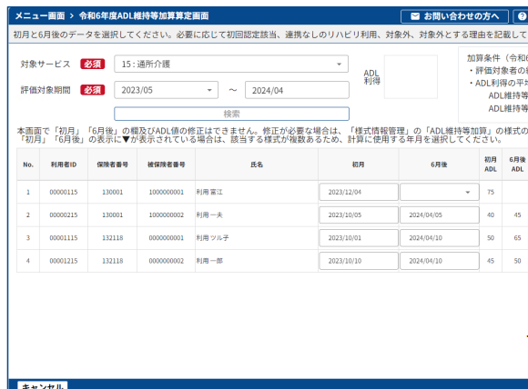
例 | 東 太郎 | ヒガシ タロウ | 1234567890 | 介護3 | 介護2 | 2024-10-01 | 2025-09-30
1
2
3
4
5
6
7
8
9
10
11
12
13
14
15
16
17
18
19
20
21
22
23
24
25
26
27
28
29
30
31
32
33
34
35
36
37
38
39
40
41
42
43
44
45
46
47
48
49
50
51
52
53
54
55
56
57
58
59
60
61
62
63
64
65
66
67
68
69
70
71
72
73
74
75
76
77
78
79
80
81
82
83
84
85
86
87
88
89
90
91
92
93
94
95
96
97
98
99
100

